상품제안서
송월 호텔용 소피아 200g 3P 타올세트 | 상품코드: F19473

 |  |  |  |  |  |  | 02-412-0044 | www.easy1.co.kr
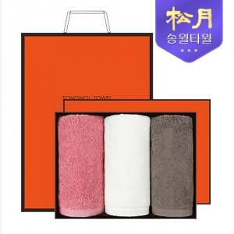

【상세/제작정보】 | - 케이스/쇼핑백 포함 - 자수인쇄 가능. 별도문의必

【인쇄/포장옵션】 | 실크, 자수 / 포장지포장

【공급단가】 | 수량 | 100~ | 300~ | 500~ | 1,000~ | 3,000~
*VAT별도 | 단가 | 18,870원 | 18,170원 | 17,470원 | 16,770원 | 16,350원

【상품 URL】 | https://easy1.co.kr:443/src/goods_detail.php?gdno=19473

